Choix
Dimensions des chapes

 |  |  | Valeur de L |  |  |  | Valeur de H
 |  |  | 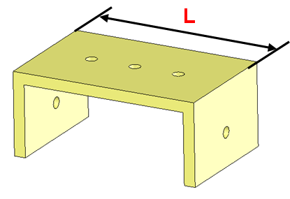 |  |  |  | 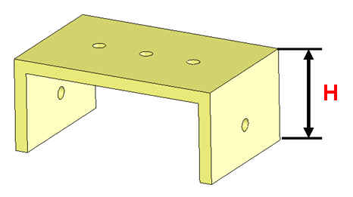
 |  |  |  |  |  |  |  |  | Hauteur de la chape / au sol
 |  |  | Type 1 | Type 2 | Type 3 | Type 4 | au dessus des roues | entre les roues | Châssis au dessus des roues | Châssis entre les roues
 |  |  |  |  |  |  | 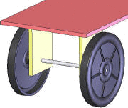 | 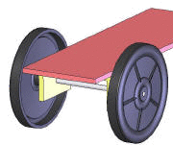 | 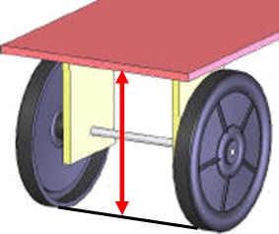 | 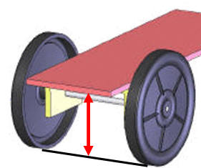

Train | Référence | Diamètre
Avant |  | 37 | Type de train (fixation roues avants) |  |  | 109 | Position du châssis | 18.5 | Remarque : Si les dimensions de droite sont différentes, alors le véhicule est incliné … | 27
Arrière |  | 37 | Type de train (fixation roues arrières) |  |  | 109 |  | 18.5 |  | 27

Gamme de fabrication
GAMME DE FABRICATION AUTOMATIQUE

 |  |  |  |  | Dimensions chape avant
 |  |  |  |  | Dimensions chape arrière

N° | Désignation | Machine utilsée | Vue 3D | Schéma/Croquis/Dessin

10 | Cisaillage | Cisaille |  |  |  |  |  | 146 | 146

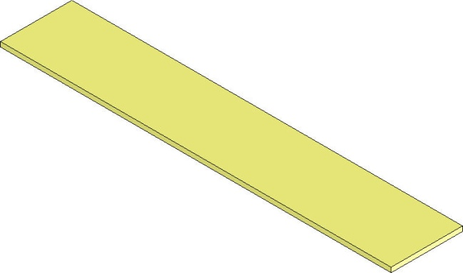
 | Découper 1
 | plaque

20 | Perçage | Perceuse |  |  |  | 73 | 73

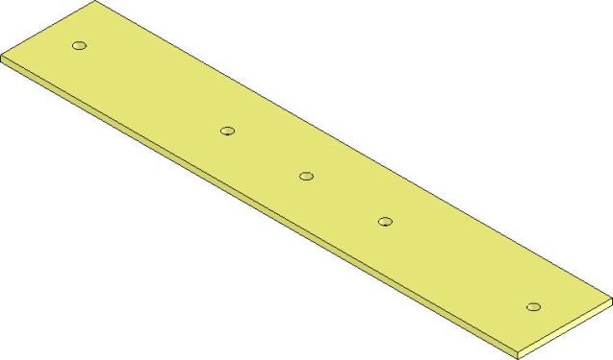
 | Tracer la position
 | des perçages

 | Percer 5 trous

30 | Pliage | Thermoplieuse |  |  |  |  |  |  | 109 | 109

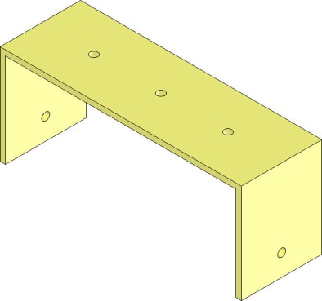
 | Tracer la position
 | des plis

 | Plier les 2 côtés

 |  |  |  |  | 18.5
 |  |  |  |  | 18.5

